Blad1
 |  |  | H75 | Div. 3

 | 2018-04-05 | 2018-05-25 |  | 2018-06-08 | 2018-08-03 | 2018-08-31 | 2018-09-17 |  | Lagledare
Bana | Lerjedalens GK | Lycke G&CC |  | Partille GK | Stora Lundby GK | Kungälv Kode GK | Sankt Jörgen Park GC | Summa
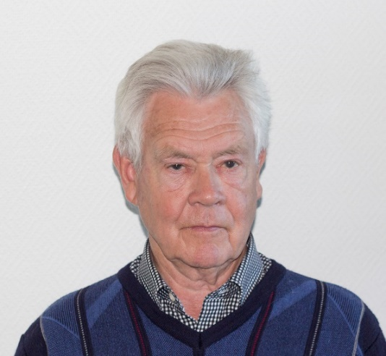

Ale GK | 267 | 266 |  | 267 | 259 | 255 | 264 | 1578
Stora Lunby GK | 267 | 292 |  | 274 | 265 | 270 | 258 | 1626
Lerjedalens GK | 268 | 269 |  | 281 | 276 | 265 | 272 | 1631
Sisjö GK | 287 | 285 |  | 290 | 269 | 271 | 274 | 1676
Lycke GK | 284 | 271 |  | 301 | 287 | 278 | 269 | 1690
St.Jörgen Park GC | 297 | 300 |  | 294 | 279 | 279 | 283 | 1732
Kungälv Kode GK | 296 | 299 |  | 304 | 278 | 275 | 283 | 1735
Partille GK | 305 | 288 |  | 285 | 288 | 290 | 287 | 1743

 |  |  |  |  |  |  |  |  | Sten Johansson
Bo Hofmann | 99 | 102 |  | 96
Jan-Olof Karlsson | 103 | 89 |  | 102 | 107 | 93
Sture Ludvigsson | 95 |  |  |  |  | 87 | 89 |  | Spelare
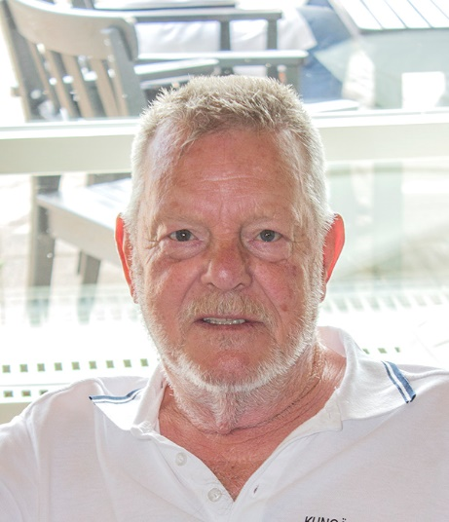
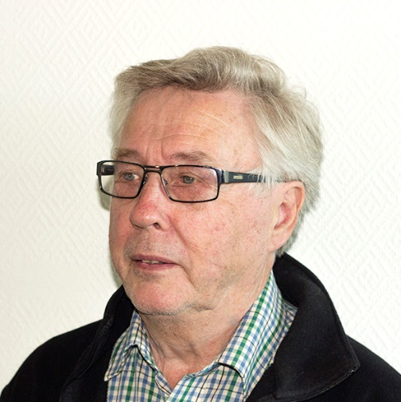
Sonni Hede | 102 |  |  |  | 91 | 95 | 100
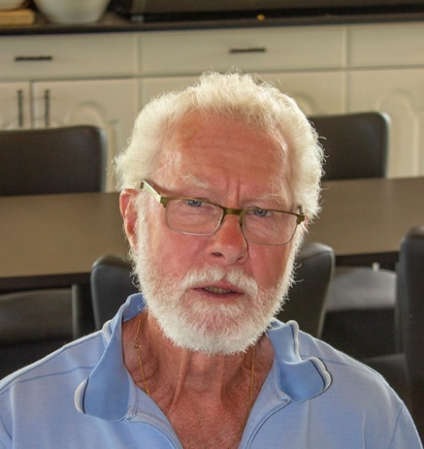
Leif Olsson |  | 108 |  | 107 |  |  | 98
Hans Hellberg |  | 117
Bengt Lindén |  |  |  | 104 | 94 |  | 96
Åke Kanderud |  |  |  |  | 93 | DNS

 |  |  |  |  |  |  |  | Sonni Hede | Hans Hellberg | Bengt Lindén
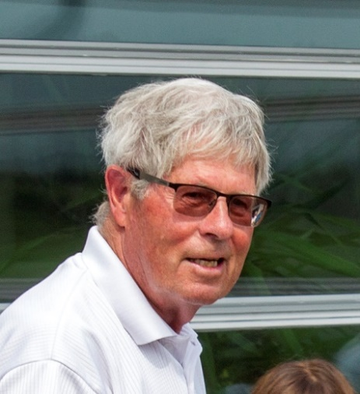
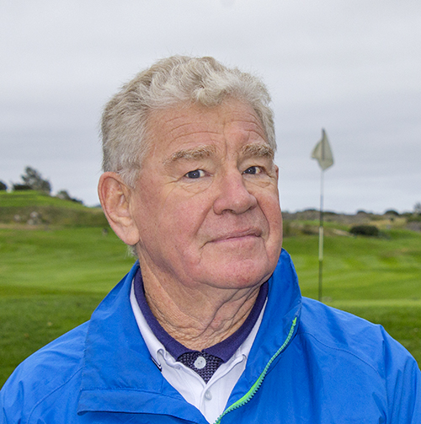
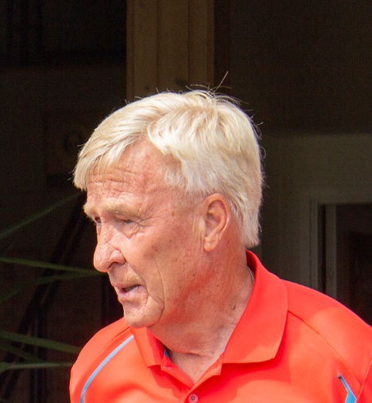

 |  |  |  |  |  |  |  | Jan-Olof Karlsson | Sture Ludvigsson | Åke Kanderud


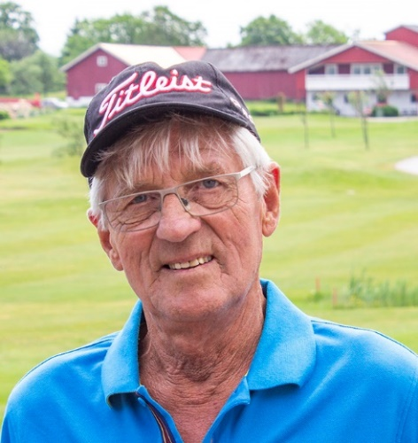

 |  |  |  |  |  |  |  | Bo Hofman | Leif Olsson

